界面&功能
小地图系统 |  |  |  | 功能规则

 | 功能入口

 | 1.主界面点击右上角小地图区域打开

2
1
4
 | 小地图界面
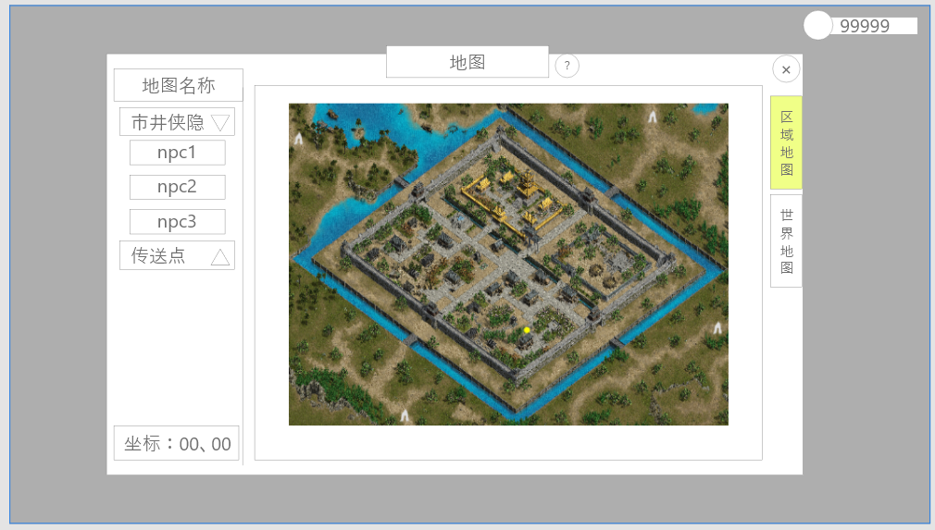
 |  | 1、标题 |  |  | 1、寻路
 |  | ▶ | 左侧显示功能名称 |  | ▶ | 点击地图任意可到达位置时，需自动寻路并前往目标地点
 |  | 2、地图信息栏 |  |  |  | ▶ | 在地图中需显示前往目标的路径（用虚线或有色线条显示）
 |  | ▶ | 市井侠隐：可展开或关闭的npc列表，点击触发 |  |  | ▶ | 在地图中需显示终点位置
 |  | ▶ | 传送点：可展开或关闭的传送点列表，点击触发 |  | ▶ | 在寻路过程中，地图中的自身坐标需要实时更新
 |  | ▶ | 地图名称：当前地图的名字 |  | 2、导航点
 |  | ▶ | 列表栏可以上下滑动 |  | ▶ | 在界面中以伸缩列表的形式展现
6
 |  | 3、地图坐标：显示玩家当前位置的坐标信息 |  |  |  | ▶ | 点击列表标题即可改变展开或收起的状态
 |  | 4、关闭按钮 |  |  |  | ▶ | 点击列表中的单个目标即可自动寻路前往对应地点
 |  | ▶ | 点击后关闭界面 |  | 3、地图信息
 |  | 5、地图详细界面 |  |  |  | npc：需在目标所在地显示npc通用图标+名称
 |  | ▶ | 根据显示的内容不同，需要显示不同的图标 |  |  | boss：需在目标所在地显示boss通用图标+名称，若当前boss被击败，则图标置灰
 |  |  | 玩家自己显示黄点，图标需要做的明显点 |  |  | 传送点：需在目标所在地显示传送点图标+前往地点名称
 |  |  | NPC显示绿点 |  |  | 玩家：需显示玩家自身所在地和朝向
 |  |  | BOSS显示BOSS图标
 |  |  | 怪物显示红点
 |  |  | 传送显示传送门图标
 |  |  | 玩家寻路信息（玩家寻路终点的点图标，组成线路信息的小点图标）
5
 |  | 6、切换页签：用于切换世界地图与区域地图，选中状态需要有区分

3

1
2
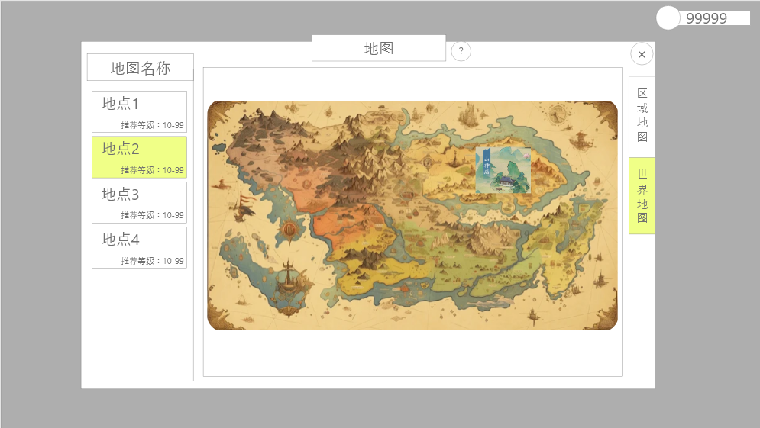
 | 世界地图界面
 | 根据剧情，看是否需要世界地图
3

6
 |  | 1、标题 |  |  | 1、传送
 |  | ▶ | 左侧显示功能名称 |  |  | 点击左侧地标页签或点击地图中的地标均可传送前往对应地图
 |  | 2、关闭按钮 |  |  |  | 若目标地图等级高于推荐等级，则弹出弹窗“目标区域等级要求较高，是否前往”，点击是之后传送，该提示可设置不再提示勾选
4
 |  | ▶ | 点击后关闭界面
 |  | 3、地图名称
 |  | ▶ | 深色底框
 |  | ▶ | 显示选中的地标代表的地图名称
 |  | 4、区域地图信息栏
 |  | ▶ | 包括区域名称，解锁等级
 |  | ▶ | 有选中和未选中状态
 |  | ▶ | 可上下滑动

 |  | 5、前往按钮
 |  | ▶ | 有点击效果
 |  | 6、世界地图和地标
 |  | ▶ | 地标有选中和未选中状态
 |  | ▶ | 标记，表示玩家当前在此地图中

参考界面
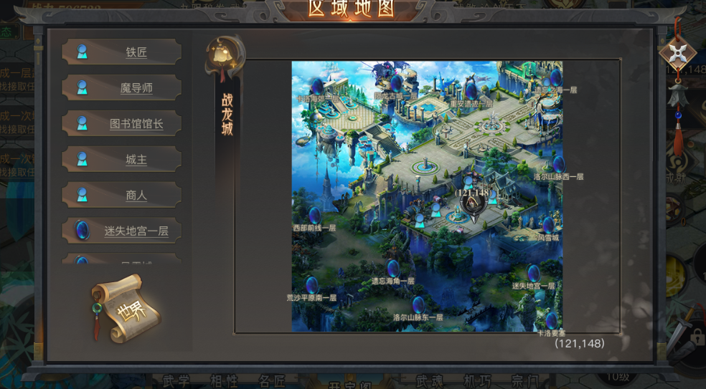
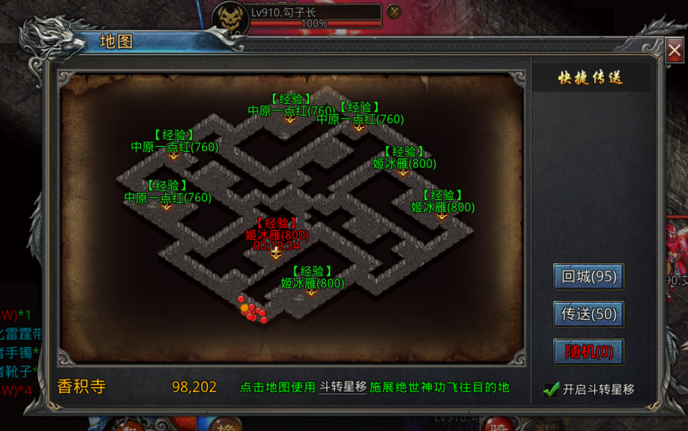
参考图

 | 参考游戏—

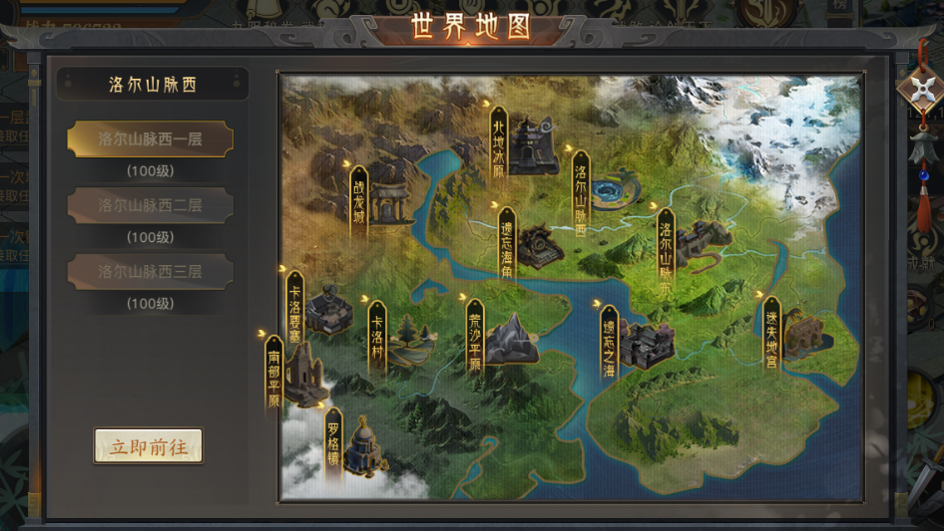

 |  | 圣装主界面

